4.分析
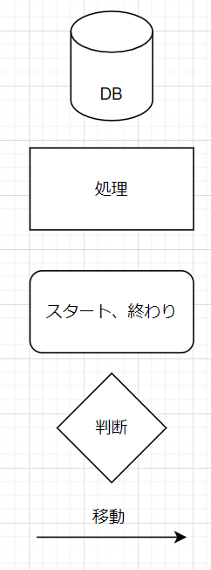
分析段階

1. 要求事項定義書

 | 1.TCP/IP通信を使うこと（後ほど独自のプロトコルを作成するため、抽象クラスを作成すること）
 | 2.クライアントが送信した内容を他のクライアントに送る機能があること
 | 3.クライアントが特定のクライアントに耳打ちチャットができる機能があること
 | 4.チャット内容は画面に表示できること
 | 5.チャット内容にはID、送信時刻、メッセージであること
 | 6.サーバもクライアントにチャット、耳打ちチャットができること
 | 7.サーバの稼働中はコントロール（ボタン、テキストボックスなど）がブロックされないこと
2.技能チャート

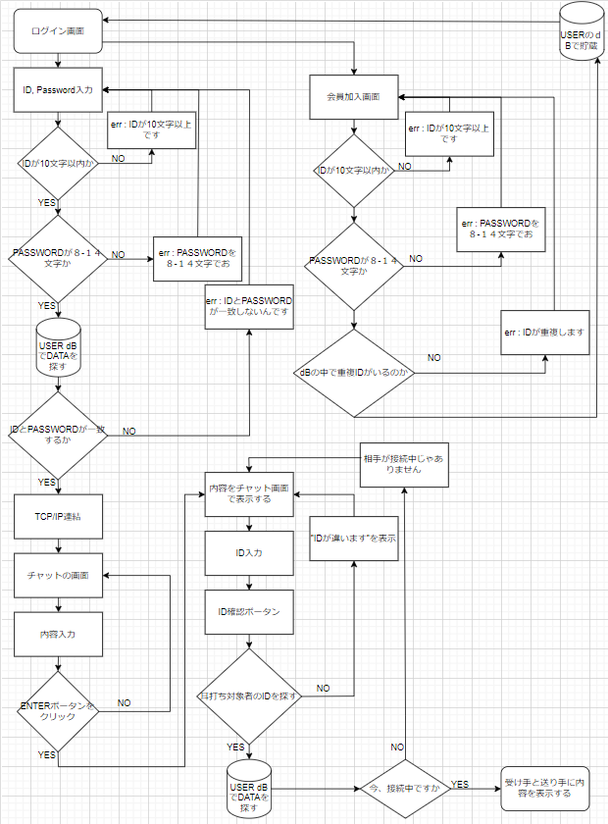

3.プロセス定義書

6.processing
初期化処理

・DBオブジェクトを下記の通りに初期化する
 | Server：localhost
 | ID：teco
 | PW：teco

・DBオブジェクトの初期化が失敗した場合、"問題が発生しました。管理者に問い合わせをお願いします"のエラーメッセージを表示する

・ログインボタンにイベントを追加する
 | 内部関数：Login()

2.閉じる

・DBオブジェクトを破棄する

・本画面を閉じる

5.ログイン

・IDのValidationチェックを行う
内部関数：ChatId()

 | ■チェック成功の場合
 | ・何もしない

 | ■チェック失敗の場合
 | ・"IDは10桁以内の英大小文字もしくは数字で入力してください"のエラーメッセージを表示し、処理を終了する

・パスワードのValidationチェックを行う
内部関数：ChatPw()

 | ■チェック成功の場合
 | ・何もしない

 | ■チェック失敗の場合
 | ・"パスワードは8〜14桁の英大小文字もしくは数字で入力してください"のエラーメッセージを表示し、処理を終了する

・下記のSQLでをUSER-TABLEの件数を取得する
 | SELECT COUNT(*) FROM USER WHERE ID = '入力したID' AND PW = '入力したPW' AND MODE = '管理者'

 | ■件数が1の場合
 | ・チャット管理画面に遷移する
 | 内部関数：ChatMain()

 | ■上記以外
 | ・"ID、PWが間違いました"のエラーメッセージを表示する

内部関数：ChatId()
 |  | 引数：入力したID(string)
 |  | 戻り値：true(チェックOK)、false(チェックNG)

・文字数が10桁を超えた場合、falseをリターンする

・文字列に数字、英大小文字以外の文字がある場合、falseをリターンする

・trueをリターンする

内部関数：ChatPw()
 |  | 引数：入力したPW(string)
 |  | 戻り値：true(チェックOK)、false(チェックNG)

・文字数が8~14桁でない場合、falseをリターンする

・文字列に数字、英大小文字以外の文字がある場合、falseをリターンする

・trueをリターンする

内部関数：ChatMain()

・画面番号を下記のSQLで取得する
 | SELECT DispNo FROM DispInfo WHERE Name = 'チャット管理'

 | ■取得できない場合
 | "問題が発生しました。管理者に問い合わせをお願いします"のエラーメッセージを表示し、処理を終了する

・画面を表示する
 | 共通関数：ChatByDispNo()

7.TTL-0001
 |  | Function Design

 |  |  |  |  |  |  |  |  |  |  |  |  | Screen ID |  |  |  | TTL-0001

 |  |  |  |  |  |  |  |  |  |  |  |  | 大分類 |  |  |  | login

 |  |  |  |  |  |  |  |  |  |  |  |  | 中分類 |  |  |  | login

 |  |  |  |  |  |  |  |  |  |  |  |  | Page Title |  |  |  | login画面

 | Flowchart

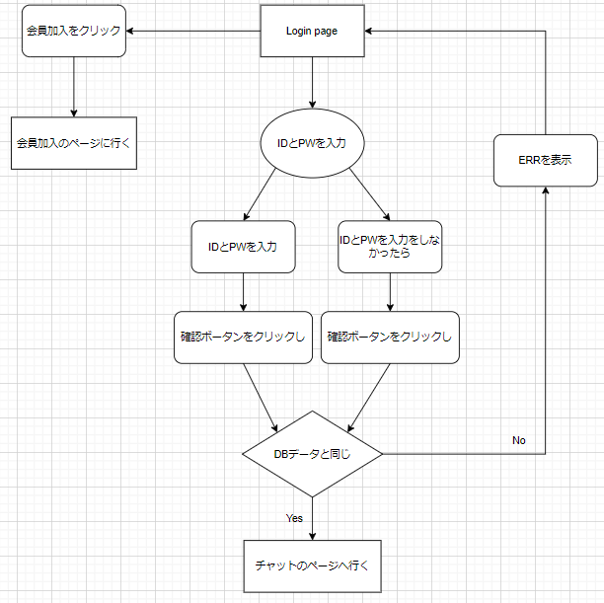

 | 予約
 | [INPUT] ID入力
 | [INPUT] PW入力
 | [Button] 会員加入ボータン
 | [Button] 確認ボータン

 | Policy

 | 大分類 |  |  | 中分類 |  | 内容 |  |  |  |  |  |  |  |  |  |  |  |  |  |  | 備考
 | Login画面 |  |  | タイトル |  | ・デフォルトで「本チャット」を表示
 |  |  |  | 閉じる |  | ・デフォルトで「閉じるクリックし」画面が閉じる
 |  |  |  | [INPUT] ID入力 |  | ・デフォルトで「空きスペース」を表示
 |  |  |  |  |  | ・デフォルトの「クリックしフォーカスを持つ」フォーカスした時入力ができる
 |  |  |  |  |  | ・デフォルトの「別の部分をクリックし」フォーカスを忘れて入力が不可能
 |  |  |  | [INPUT] PW入力 |  | ・デフォルトで「空きスペース」を表示
 |  |  |  |  |  | ・デフォルトの「クリックしフォーカスを持つ」フォーカスした時入力ができる
 |  |  |  |  |  | ・デフォルトの「別の部分をクリックし」フォーカスを忘れて入力が不可能
 |  |  |  | [Button] 会員加入ボータン |  | ・クリックし会員加入ページで行く
 |  |  |  | [Button] 確認ボータン |  | ・クリックしIDとPWがDATAと一致したらチャットのページに行く
 |  |  |  |  |  | ・クリックしIDとPWがDATAと一致しなったらERRを表示
 |  |  |  |  |  | ・クリックしIDのDATAが一致しなったらERRを表示
 |  |  |  |  |  | ・クリックしPWのDATAが一致しなったらERRを表示

 | Permission

 | 大分類 |  |  | 中分類 |  | 使用者 |  |  |  | Select |  | Update |  |  | Delete |  |  | Create |  | 備考
 | Login画面の 会員情報接近 |  |  | [Input] ID入力 [Input] PW入力 [Button] 会員加入ボータン [Button] 確認ボータン |  | 管理者 |  |  |  | ○ |  | X |  |  | X |  |  | X

 |  |  |  |  |  | 顧客 |  |  |  | ○ |  | X |  |  | X |  |  | X

 | UI Design

Page Title |  |  | 本チャット - Login |  |  |  |  | Screen ID |  |  | TTL-0001 |  |  | Author |  | 文住現 |  |  | Description
Screen Path |  |  | Login |  |  |  |  |  |  |  |  |  |  | Date |  | 2023. 05. 10 |  |  | 1 | タイトルを表示
 |  |  |  | Login |  |  |  |  |  |  |  |  |  |  |  |  |  |  | 2 | 閉じる
 |  |  |  |  |  |  |  |  |  |  |  |  |  |  |  |  |  |  | 3 | ID入力
①タイトル ②閉じる ③ID入力 ④PW入力 ⑤会員加入ボータン ⑥確認ボータン |  |  |  |  |  |  |  |  |  |  |  |  |  |  |  |  |  |  | 4 | PW入力
 |  |  |  |  |  |  |  |  |  |  |  |  |  |  |  |  |  |  | 5 | 会員加入ボータン
 | 本チャット - Login |  |  |  |  |  |  |  |  |  |  |  |  |  |  |  |  | Ｘ | 6 | 確認ボータン
1
2
 |  |  |  |  |  |  |  |  |  |  |  |  |  |  |  |  |  |  | 7
 |  |  |  |  |  |  |  |  |  |  |  |  |  |  |  |  |  |  | 8
 |  |  |  |  |  | Login |  |  |  |  |  |  |  |  |  |  |  |  | 9
3
 |  |  |  |  |  |  |  |  |  |  |  |  |  |  |  |  |  |  | 10
 |  |  |  |  |  |  |  |  |  |  |  |  |  |  |  |  |  |  | 11
 |  |  |  |  |  |  |  |  |  |  |  |  |  |  |  |  |  |  | 12
 |  |  |  |  | ID |  | :
4
 |  |  |  |  |  |  |  |  |  |  |  |  |  |  |  |  |  |  | Check Point

5
6
 |  |  |  |  | PW |  | :

会員加入
確認
 |  |  |  |  |  |  |  |  |  |  |  |  |  |  |  |  |  |  | Related ID
 |  |  |  |  |  |  |  |  |  |  |  |  |  |  |  |  |  |  | TTL-0001

 | Validation

 | 必修入力項目
 | No. |  | 状況 |  |  |  |  |  | メッセージ |  |  |  |  |  |  | 処理シナリオ
 | 1 |  | IDを長くて入力する |  |  |  |  |  | 数字及び英小、大文字のみ入力可能10桁まで入力可能 |  |  |  |  |  |  | ERRを表示する
 | 2 |  | 特殊文字が入力する |  |  |  |  |  | 数字及び英小、大文字のみ入力可能10桁まで入力可能 |  |  |  |  |  |  | ERRを表示する
 | 3 |  | PWが８－１４文字がないなら |  |  |  |  |  | 8～14桁の文字を入力可能 数字及び英小、大文字のみ入力可能 |  |  |  |  |  |  | ERRを表示する
 | 4
 | 5
 | 6
 | 7
 | 8
 | 9
 | 10
 | 11

 | 有効性チェック
 | No. |  | 状況 |  |  |  |  |  | メッセージ |  |  |  |  |  |  | 処理シナリオ
 | 1 |  | 入力した値がない場合はアラーム表示 |  |  |  |  |  | ID、PWが間違いました |  |  |  |  |  |  | ERRを表示する
 | 2
 | 3
 | 4
 | 5

8.TTL-1001
 |  | Function Design

 |  |  |  |  |  |  |  |  |  |  |  |  | Screen ID |  |  |  | TTL-1001

 |  |  |  |  |  |  |  |  |  |  |  |  | 大分類 |  |  |  | 会員加入

 |  |  |  |  |  |  |  |  |  |  |  |  | 中分類 |  |  |  | 会員加入

 |  |  |  |  |  |  |  |  |  |  |  |  | Page Title |  |  |  | 会員加入画面

 | Flowchart

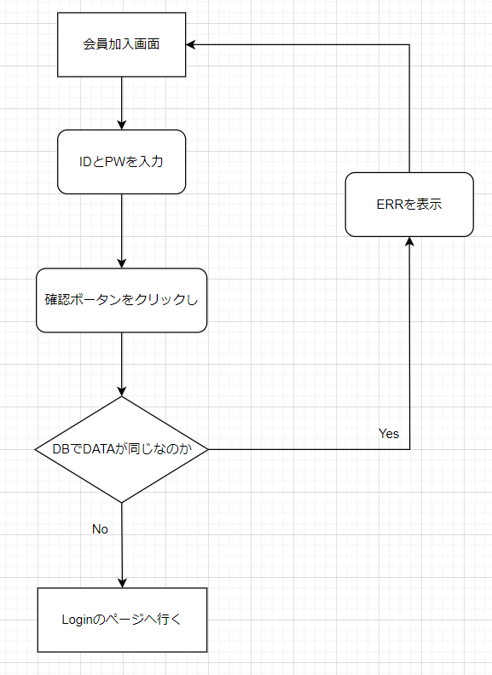

 | 予約
 | [INPUT] ID入力
 | [INPUT] PW入力
 | [Button] 会員加入ボータン

 | Policy

 | 大分類 |  |  | 中分類 |  | 内容 |  |  |  |  |  |  |  |  |  |  |  |  |  |  | 備考
 | 会員加入画面 |  |  | タイトル |  | ・デフォルトで「本チャット」を表示
 |  |  |  | 閉じる |  | ・デフォルトで「閉じるクリックし」画面が閉じる
 |  |  |  | [INPUT] ID入力 |  | ・デフォルトで「空きスペース」を表示
 |  |  |  |  |  | ・デフォルトの「クリックしフォーカスを持つ」フォーカスした時入力ができる
 |  |  |  |  |  | ・デフォルトの「別の部分をクリックし」フォーカスを忘れて入力が不可能
 |  |  |  | [INPUT] PW入力 |  | ・デフォルトで「空きスペース」を表示
 |  |  |  |  |  | ・デフォルトの「クリックしフォーカスを持つ」フォーカスした時入力ができる
 |  |  |  |  |  | ・デフォルトの「別の部分をクリックし」フォーカスを忘れて入力が不可能
 |  |  |  | [Button] 確認ボータン |  | ・クリックしIDとPWがDATAの中でいないならLoginのページに行く
 |  |  |  |  |  | ・クリックしIDとPWがDATAの中であったらERRを表示
 |  |  |  |  |  | ・クリックしIDが10桁以上ならERRを表示
 |  |  |  |  |  | ・クリックしPWが8 - 12桁じゃなかったららERRを表示

 | Permission

 | 大分類 |  |  | 中分類 |  | 使用者 |  |  |  | Select |  | Update |  |  | Delete |  |  | Create |  | 備考
 | 会員加入画面の 会員情報接近 |  |  | [Input] ID入力 [Input] PW入力 [Button] 確認ボータン |  | 管理者 |  |  |  | X |  | X |  |  | X |  |  | ○

 |  |  |  |  |  | 顧客 |  |  |  | X |  | X |  |  | X |  |  | ○

 | UI Design

Page Title |  |  | 本チャット - 会員加入 |  |  |  |  | Screen ID |  |  | TTL-1001 |  |  | Author |  | 文住現 |  |  | Description
Screen Path |  |  | 会員加入 |  |  |  |  |  |  |  |  |  |  | Date |  | 2023. 05. 10 |  |  | 1 | タイトルを表示
 |  |  |  | 会員加入 |  |  |  |  |  |  |  |  |  |  |  |  |  |  | 2 | 閉じる
 |  |  |  |  |  |  |  |  |  |  |  |  |  |  |  |  |  |  | 3 | ID入力
①タイトル ②閉じる ③ID入力 ④PW入力 ⑤確認ボータン |  |  |  |  |  |  |  |  |  |  |  |  |  |  |  |  |  |  | 4 | PW入力
 |  |  |  |  |  |  |  |  |  |  |  |  |  |  |  |  |  |  | 5 | 確認ボータン
 | 本チャット - 会員加入 |  |  |  |  |  |  |  |  |  |  |  |  |  |  |  |  | Ｘ | 6
1
2
 |  |  |  |  |  |  |  |  |  |  |  |  |  |  |  |  |  |  | 7
 |  |  |  |  |  |  |  |  |  |  |  |  |  |  |  |  |  |  | 8
 |  |  |  |  |  | 会員加入 |  |  |  |  |  |  |  |  |  |  |  |  | 9
3
 |  |  |  |  |  |  |  |  |  |  |  |  |  |  |  |  |  |  | 10
 |  |  |  |  |  |  |  |  |  |  |  |  |  |  |  |  |  |  | 11
 |  |  |  |  |  |  |  |  |  |  |  |  |  |  |  |  |  |  | 12
 |  |  |  |  | ID |  | :
4
 |  |  |  |  |  |  |  |  |  |  |  |  |  |  |  |  |  |  | Check Point

５
 |  |  |  |  | PW |  | :

確認
 |  |  |  |  |  |  |  |  |  |  |  |  |  |  |  |  |  |  | Related ID
 |  |  |  |  |  |  |  |  |  |  |  |  |  |  |  |  |  |  | TTL-1001

 | Validation

 | 必修入力項目
 | No. |  | 状況 |  |  |  |  |  | メッセージ |  |  |  |  |  |  | 処理シナリオ
 | 1 |  | IDを長くて入力する |  |  |  |  |  | 数字及び英小、大文字のみ入力可能10桁まで入力可能 |  |  |  |  |  |  | ERRを表示する
 | 2 |  | 特殊文字が入力する |  |  |  |  |  | 数字及び英小、大文字のみ入力可能10桁まで入力可能 |  |  |  |  |  |  | ERRを表示する
 | 3 |  | PWが８－１４文字がないなら |  |  |  |  |  | 8～14桁の文字を入力可能 数字及び英小、大文字のみ入力可能 |  |  |  |  |  |  | ERRを表示する
 | 4
 | 5
 | 6
 | 7
 | 8
 | 9
 | 10
 | 11

 | 有効性チェック
 | No. |  | 状況 |  |  |  |  |  | メッセージ |  |  |  |  |  |  | 処理シナリオ
 | 1 |  | 入力した値がない場合はアラーム表示 |  |  |  |  |  | ID、PWが間違いました |  |  |  |  |  |  | ERRを表示する
 | 2
 | 3
 | 4
 | 5

9.TTL-2001
 |  | Function Design

 |  |  |  |  |  |  |  |  |  |  | Screen ID |  |  |  | TTL-1001

 |  |  |  |  |  |  |  |  |  |  | 大分類 |  |  |  | チャット

 |  |  |  |  |  |  |  |  |  |  | 中分類 |  |  |  | チャット

 |  |  |  |  |  |  |  |  |  |  | Page Title |  |  |  | チャット画面

 | Flowchart

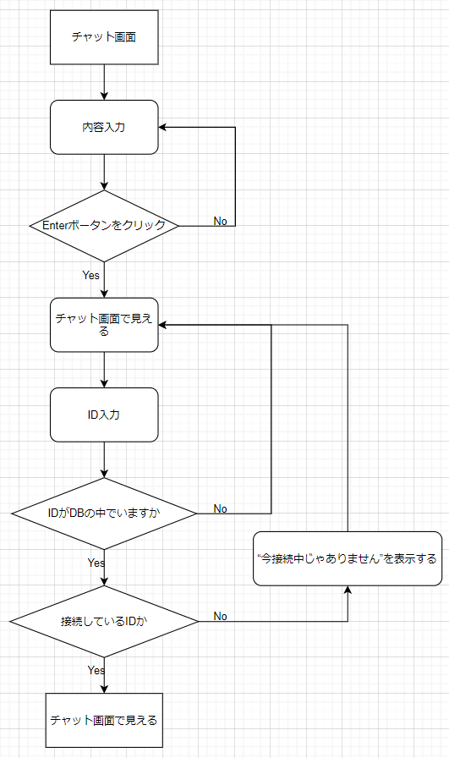

 | 予約
 | [INPUT] ID入力
 | [Button] ID確認ボータン
 | [INPUT] 内容入力
 | [Button] Enterボータン
 | [Field] チャット画面

 | Policy

 | 大分類 |  |  | 中分類 | 内容 |  |  |  |  |  |  |  |  |  |  |  |  |  | 備考
 | Login画面 |  |  | タイトル | ・デフォルトで「本チャット」を表示
 |  |  |  | 閉じる | ・デフォルトで「閉じるクリックし」画面が閉じる
 |  |  |  | [INPUT] ID入力 | ・デフォルトで「空きスペース」を表示
 |  |  |  |  | ・デフォルトの「クリックしフォーカスを持つ」フォーカスした時入力ができる
 |  |  |  |  | ・デフォルトの「別の部分をクリックし」フォーカスを忘れて入力が不可能
 |  |  |  | [Button] ID確認ボータン | ・デフォルトで「ID確認」を表示
 |  |  |  |  | ・クリックしdBでIDを探す
 |  |  |  | [INPUT] 内容入力 | ・デフォルトで「空きスペース」を表示
 |  |  |  |  | ・デフォルトの「クリックしフォーカスを持つ」フォーカスした時入力ができる
 |  |  |  |  | ・デフォルトの「別の部分をクリックし」フォーカスを忘れて入力が不可能
 |  |  |  | [Button] Enterボータン | ・デフォルトで「Enter」を表示
 |  |  |  |  | ・クリックし内容入力した内容をチャット画面で転送
 |  |  |  | [Field]チャット画面 | ・デフォルトで「空きスペース」を表示
 |  |  |  |  | ・参賀した全員に内容を見せてもらう
 |  |  |  |  | ・耳打ちの内容は送り手と受け手しかに見ないんです

 | Permission

 | 大分類 |  |  | 中分類 | 使用者 |  |  | Select |  | Update |  |  | Delete |  |  | Create |  | 備考
 | Login画面の 会員情報接近 |  |  | [Button] Enterボータン | 管理者 |  |  | X |  | X |  |  | X |  |  | ○

 |  |  |  |  | 顧客

 |  |  |  | [Button] ID確認ボータン [Field]チャット画面 [Input] ID入力 [Input] 内容入力 | 管理者 |  |  | ○ |  | X |  |  | X |  |  | X

 |  |  |  |  | 顧客

 | UI Design

Page Title |  |  | 本チャット - チャット |  |  | Screen ID |  |  | TTL-2001 |  |  | Author |  | 文住現 |  |  | Description
Screen Path |  |  | チャット |  |  |  |  |  |  |  |  | Date |  | 2023. 05. 11 |  |  | 1 | タイトルを表示
 |  |  |  | 会員加入 |  |  |  |  |  |  |  |  |  |  |  |  | 2 | 閉じる
 |  |  |  |  |  |  |  |  |  |  |  |  |  |  |  |  | 3 | ID入力
①タイトル ②閉じる ③ID入力 ④ID確認ボータン ⑤内容入力 ⑥Enterボータン ⑦チャット画面 |  |  |  |  |  |  |  |  |  |  |  |  |  |  |  |  | 4 | ID確認ボータン
 |  |  |  |  |  |  |  |  |  |  |  |  |  |  |  |  | 5 | 内容入力
1
2
 | 本チャット - チャット |  |  |  |  |  |  |  |  |  |  |  |  |  |  | Ｘ | 6 | Enterボータン
 |  |  |  |  |  |  |  |  |  |  |  |  |  |  |  |  | 7 | チャット画面
 |  |  |  |  |  |  |  |  |  |  |  |  |  |  |  |  | 8
 |  |  |  |  |  |  |  |  |  |  |  |  |  |  |  |  | 9
 |  |  |  |  |  |  |  |  |  |  |  |  |  |  |  |  | 10
 |  |  |  |  |  |  |  |  |  |  |  |  |  |  |  |  | 11
7
 |  |  |  |  |  |  |  |  |  |  |  |  |  |  |  |  | 12

 |  |  |  |  |  |  |  |  |  |  |  |  |  |  |  |  | Check Point

3
4
5
6
 |  |  |  |  |  |  |  |  |  |  |  |  |  |  |  |  | Related ID
 |  |  |  |  |  |  |  |  |  |  |  |  |  |  |  |  | TTL-2001
ID | ： |  |  | ID確認 |  |  |  |  |  |  |  |  |  |  |  | Enter

 | Validation

 | 必修入力項目
 | No. |  | 状況 |  |  |  | メッセージ |  |  |  |  |  |  | 処理シナリオ
 | 1 |  | IDを違って入力する |  |  |  | チャットでにないIDです |  |  |  |  |  |  | ERRを表示する
 | 2 |  | IDの人が接続中じゃないとき |  |  |  | 相手が接続中じゃありません。 |  |  |  |  |  |  | ERRを表示する
 | 3
 | 4
 | 5
 | 6
 | 7
 | 8
 | 9
 | 10
 | 11

 | 有効性チェック
 | No. |  | 状況 |  |  |  | メッセージ |  |  |  |  |  |  | 処理シナリオ
 | 1 |  | 入力した値がない場合はアラーム表示 |  |  |  | 内容を書いてください。 |  |  |  |  |  |  | ERRを表示する
 | 2
 | 3
 | 4
 | 5

10.画面遷移図
 | 対象画面

Login画面
画面
 |  |  | ログイン成功

IDがない場合 |  | 加入が成功

会員加入画面

